Sheet1
 | mask1 | image1_1 | image1_2 | mask2 | image2_1 | image2_2

OnPreRender | 开启stencil |  |  | 开启stencil
 | 全部不通过 | 仅1的地方通过 |  | 全部不通过 | 仅1的地方通过
 | stencil设置为1 |  |  | stencil设置为1

OnPostRender |  | 关闭stencil |  |  | 关闭stencil

OnDisable

 |  | mask必须在作用的image之前创建并渲染才有效
 |  | 作用的image的OnPostRender执行关闭stencil，需要判断上一次渲染的是不是mask
 |  | 为了简单，每个image OnPostRender都执行一次关闭stencil也没啥大问题。

 |  | 另外也可以像unity，将mask作为image子节点
 |  | 就是渲染的时候，从root节点开始，从上往下。
 |  | 对当前遍历到的go，递归判断是否有child，直到最后一层的child开始渲染。
 |  | 这其实是树的后序遍历，从子节点往上开始遍历。
 |  | 其实没法判断上一个是不是UIMask，因为child有多个，child又是无序的。所以只好每个Image都执行一次关闭stencil。
 |  | 当然后面会在opengl上加一层封装，对关闭stencil进行判断，只在打开stencil的时候才调用关闭，减少opengl api调用。
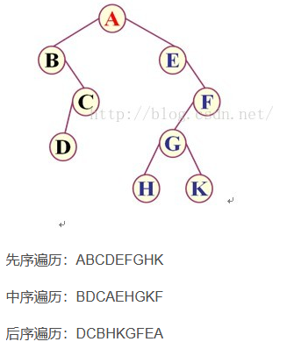
 |  | 叫render_device吧

 |  | 用list存储所有go，添加child的时候就插入到后面。

